HBO
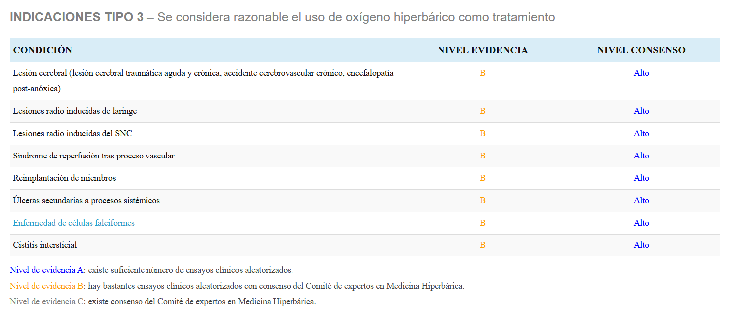
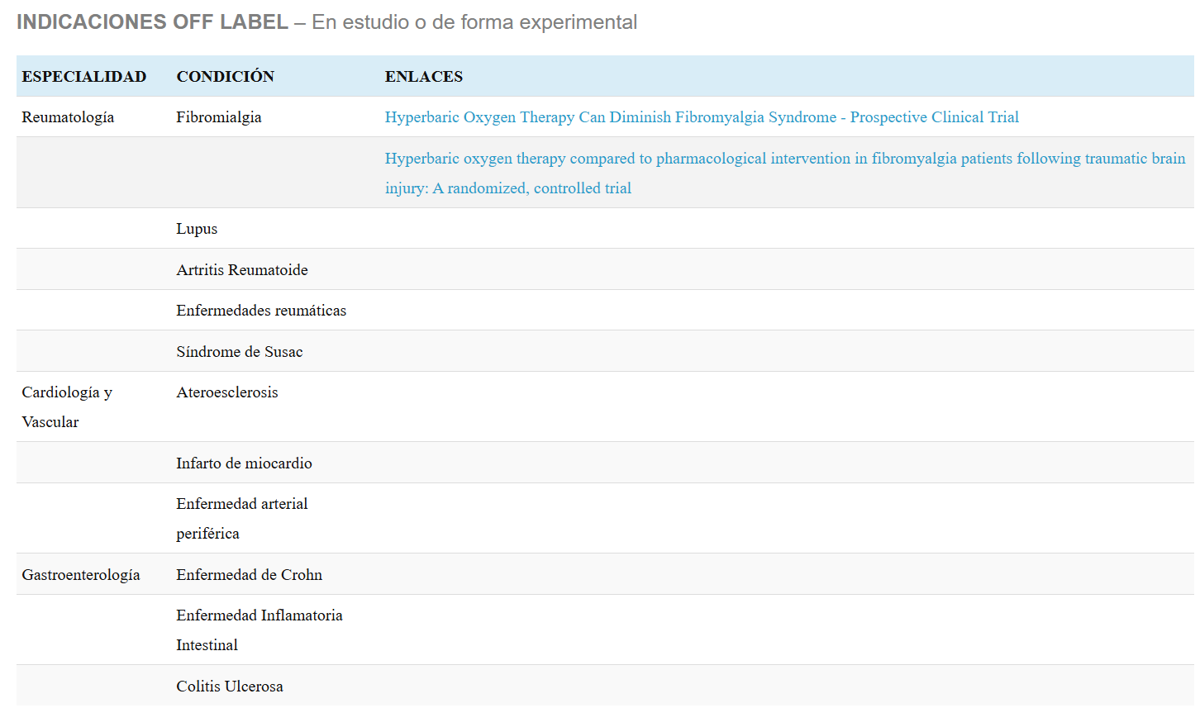

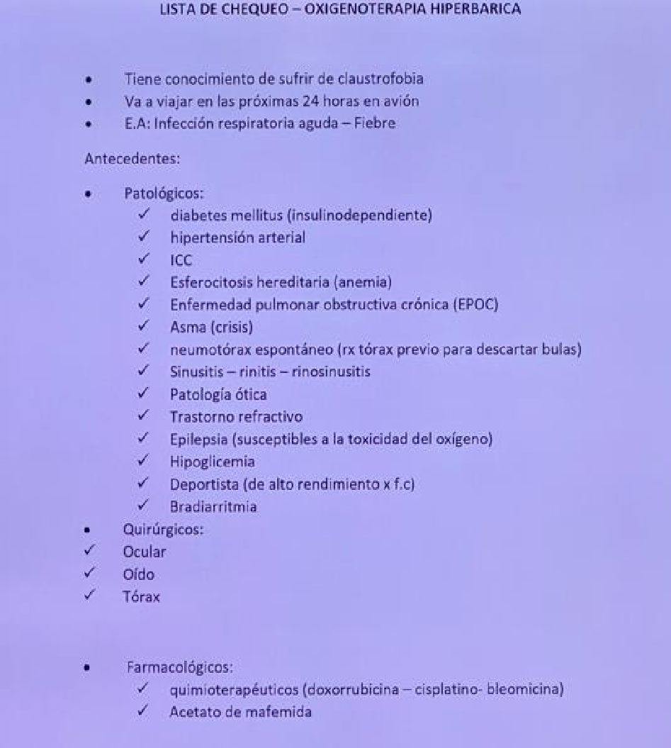
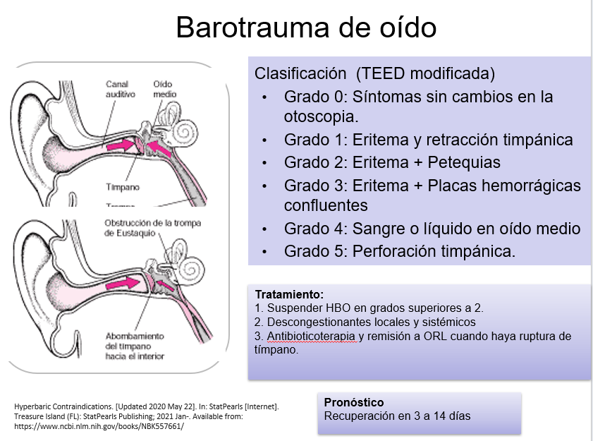
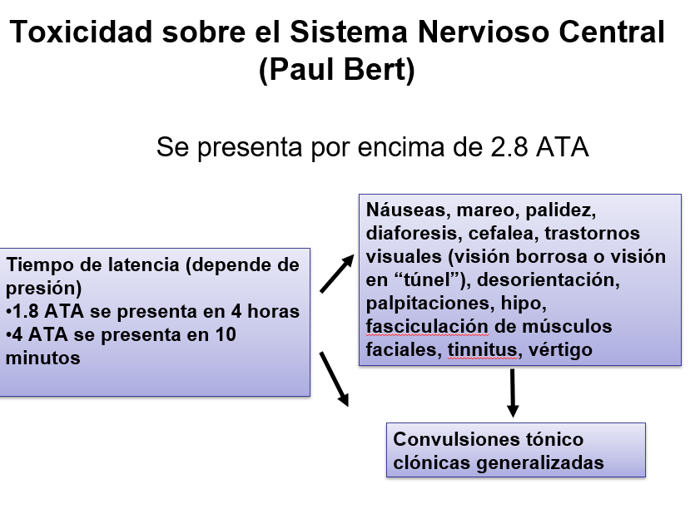
HBO PROTOCOLO CORPAS |  |  |  | Complicaciones |  | Contraindicaciones | Complicaciones | Efectos derivados de la hiperoxia
Seccion | Presion | Tiempo | Pasos en Camara Monoplaza | Generales |  | Absolutas | Relacionadas con la presion | 1. Vaso constriccion arteriolar
1 | 5 p.s.i | 30 minutos | Barrido Nitrogenado | 1. Claustrofobia |  | Neumotorax no tratado | Barotrauma: | Reducción del flujo sanguíneo en tejidos hiperóxicos, con redistribución hacia zonas hipóxicas. (Este fenómeno sólo compromete a tejidos sanos) Mantenimiento del retorno venoso
2 | 7 p.s.i | 45 minutos | Comprension | 2. Miopia Reversible |  | EPOC | Ruptura de timpano
3 | 9 p.s.i | 1 hora | Isopresion | 3. Cataratas |  | Asma | Lesion de senos paranasales
4 | 11 p.s.i | 1 hora | Descomprension | 4. Hipoglucemia |  | Dispositivos implantables | Lesion pulmonar | 2. Mantenimiento del flujo sanguíneo en tejidos hipóxicos
5 | 13 p.s.i | 1 hora |  |  |  | Cardiodesfibriladores | Relacionadas con hiperoxia | Redistribución del flujo sanguíneo desde tejidos hiperóxicos a zonas hipóxicas
6 | 15 p.s.i (1 a 2 ATA) | 1 hora |  |  |  | Bombas de analgesia epi
7 | 17 p.s.i | 1 hora |  |  |  | Esferositosis congenita |  | 3. Estímulo de la cicatrización y reparación tisular
8 | 19 p.s.i | 1 hora |  |  |  | Diabetes Mellitus |  | HBO aumenta producción de ácido hialurónico y proteoglicanos por los fibroblastos. En heridas, proliferación de células endoteliales a los 15 min. y activación de fibroblastos a los 120 min. La de fibroblastos se mantiene hasta 72 horas después. Aumento de tejido de granulación en 100% a los 7 días de tratamiento. Preservación de la membrana basal epidérmica Reducción de la infiltración subepidérmica de leucocitos (prevención lesión por reperfusión) Incremento del ATP disponible, después de 36 horas de haberse producido la lesión. Reducción del edema
9 | 21 p.s.i | 1 hora |  |  |  | Fiebre
10 | 23 p.s.i | 1 hora |  |  |  | Epilepsia
11 | 25 p.s.i | 1 hora |  |  |  | HTA-ICC-Bradicardia
12 | 27 p.s.i | 1 hora |  |  |  | Cirugia ocular reciente
13 | 29 p.s.i (2-3 ATA) | 1 hora |  |  |  | Resfriado, Sinusitis, Qx Oido
 |  |  |  |  |  | HC Qx Toracica

14 Recomendaciones UHMS |  |  |  |  | Otras Indicaciones
Embolismo Gaseoso |  |  |  |  | Accidente Cerebro Vascular
Envenenamiento por Monóxido de Carbono |  |  |  |  | Edema Cerebral
Lesión por aplastamiento, síndrome compartimental y otras isquemias traumáticas agudas |  |  |  |  | Meningitis
Miositis Clostridial y Mionecrosis (Gangrena Gaseosa) |  |  |  |  | Lesion por isquemia-Reperfusion |  |  | 4. Inhibición bacteriana
Enfermedad Descompresiva |  |  |  |  | Lepra lepromatosa |  |  | Anaerobios estrictos no pueden sobrevivir en concentraciones de oxígeno superiores a 5µM de Oxígeno (0.16 ppm o 0.16 mg/L). Bacteriostático a 150 mmHg. Inhibe la producción de alfa toxina clostridial a 250 mmHg (las toxinas requieren bajos potenciales de óxido reducción) Clostridium tetani, Clostridium perfringens, Clostridium botulinum.
Insuficiencias arteriales |  |  |  |  | Colitis por Pseudomona
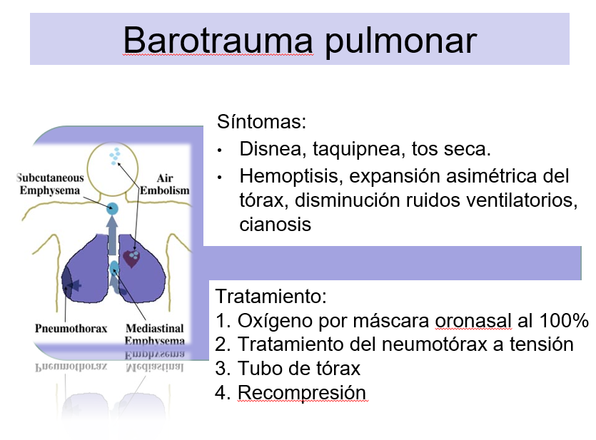
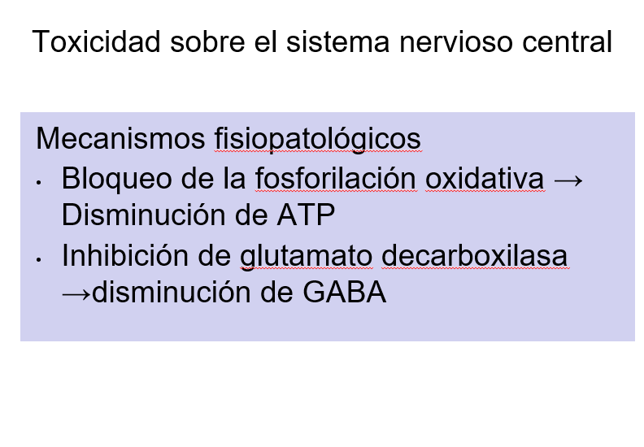
Anemia severa |  |  |  |  | Trauma raquimedular
Abscesos intracraneales |  |  |  |  | Absceso intra-abdominal
Infecciones de tejidos blandos necrotizantes |  |  |  |  | Crisis de anemia de celulas falciformes
Osteomielitis Refractaria |  |  |  |  | Fractura con retardo de consolidacion
Lesión por radiación retardada (tejido blando y necrosis ósea) |  |  |  |  | Enveneamiento por sulfato de hidrigeno
Injertos y colgajos comprometidos |  |  |  |  | Cancer (No durante quimioterapia)
Lesión por quemadura térmica aguda |  |  |  |  | Doxorrubacina (Adriamicina)50 mg Cisplatino 50 mg Bleomicina Mafenida (Sulfamylon) |  |  | 5. Homeostasis de la inmunidad
Pérdida Auditiva Súbita Idiopática |  |  |  |  |  |  |  | La actividad fagocítica requiere ptiO2 de 30 mmHg. Hipoxia impide síntesis de peróxidos e induce en macrófagos síntesis de citocinas inflamatorias: TNF-alpha, IL-1, IL-8, e ICAM 1 (intracellular adhesion molecule-1). HBO incrementa la digestión bacteriana posterior a fagocitosis, por optimización de la fase oxidativa, dependiente de O2 molecular, la cual requiere un aumento de 10 a 15 veces en el consumo de oxígeno.

Indicaciones del European Comittee for Hyperbaric Medicine (ECHM)
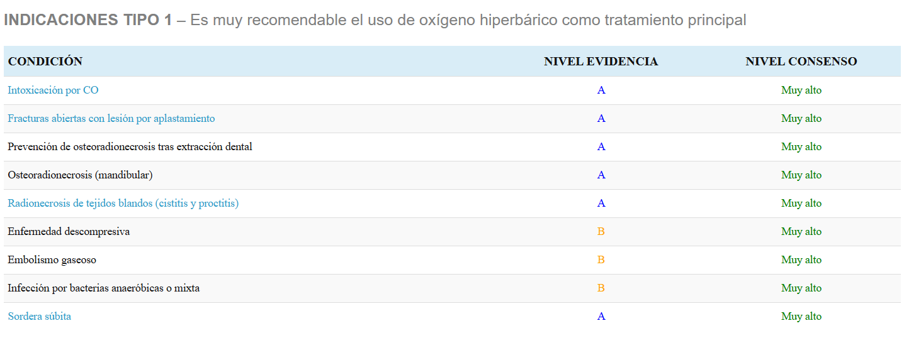

 |  |  |  |  |  |  |  | 6. Reducción de la toxicidad por CO
 |  |  |  |  |  |  |  | Afinidad Hb – CO es 200 veces mayor que Hb – O2

 |  |  |  |  |  |  |  | 7. Efecto sobre el metabolismo óseo
 |  |  |  |  |  |  |  | Incrementa diferenciación de osteoblastos y la expresión de colágeno tipo I

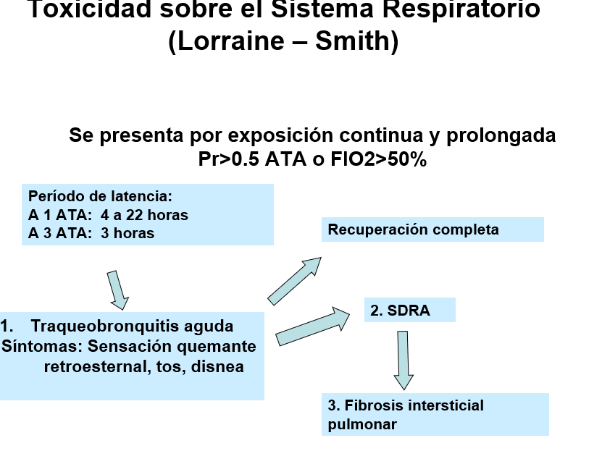
 |  |  |  |  |  |  |  | 8. Efecto sobre células sanguíneas
 |  |  |  |  |  |  |  | A 2 ATA aumenta elasticidad del eritrocito. A 2,8 ATA se reduce elasticidad. Aumenta movilización de células madre en médula ósea Efecto sinérgico con EPO en pacientes con anemia

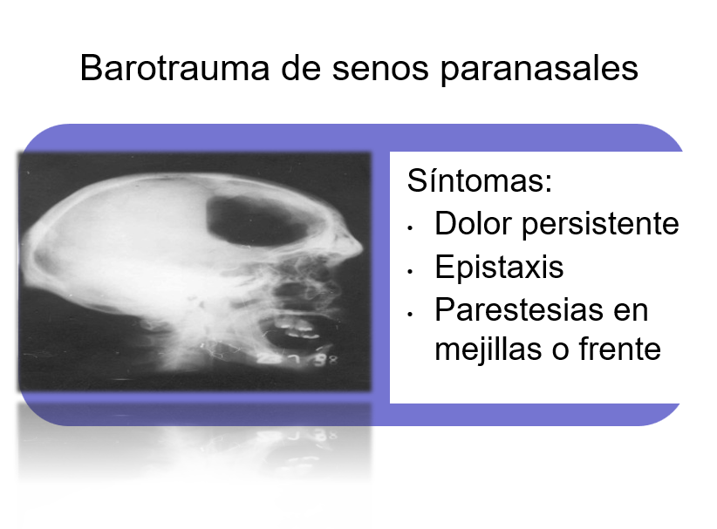

 |  |  |  |  |  |  |  | 9. HBO reduce en 50% el edema muscular postraumático, preservando el ATP.
 |  |  |  |  |  |  |  | Isquemia postraumática ↓ ATP Parálisis de bombas iónicas ↑ Sodio intracelular Edema Reducción edema

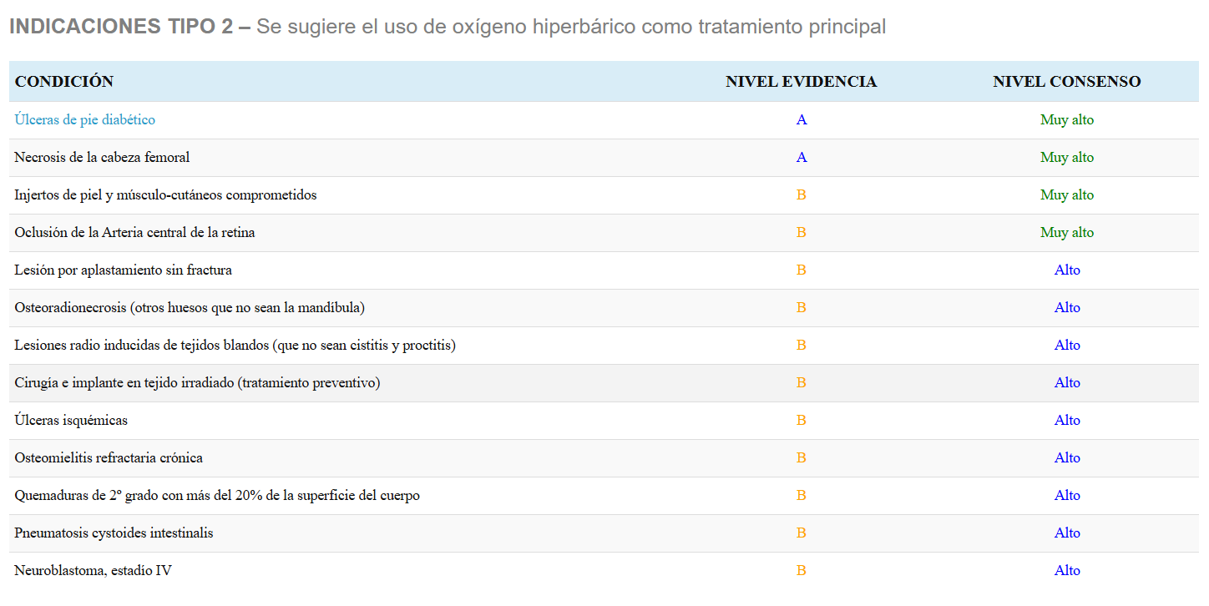

 |  |  |  |  |  |  |  | 10. Efecto en isquemia / reperfusión
 |  |  |  |  |  |  |  | Reducción de la adhesión de neutrófilos al endotelio, por inhibición de moléculas de adhesión.

